Guadalupe V
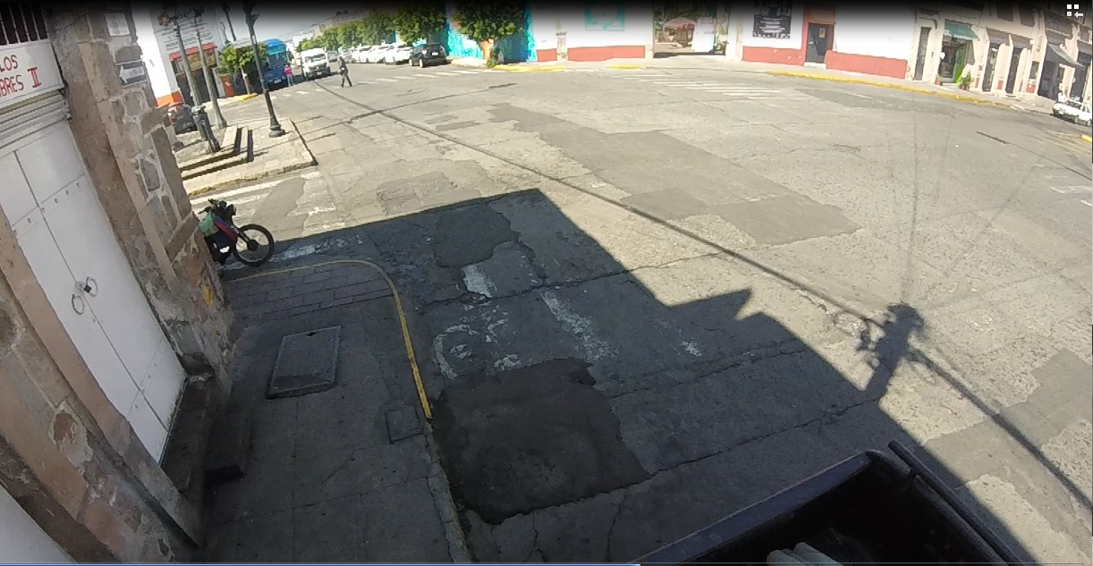
NBS
NBS
NBL
NBL

WBS
WBS

WBL
WBL
EBL
EBL

EBS
EBS

EBR
EBR

 |  |  |  |  |  |  |  |  |  |  |  |  |  |  |  |  | BRAULIO NOEL GONZALEZ
 |  |  |  |  |  |  |  |  |  |  |  |  |  |  |  |  | SECCION 1

 | Guadalupe Victoria
 | Hora |  | Motocicleta | Ap | Ac | B2 | B3 | C2 | C3 | T2-S1 | T3-S2 | T3-S3 | T2-S1-R2 | SUMA | TOTAL HORA | PEATONES
NBS | 12:00:00 | 12:15:00 | 6 | 35 | 19 | 5 | 0 | 0 | 0 | 0 | 0 | 0 | 0 | 65 | 245 | 4 | 75% | 326 | 28%
 | 12:15:00 | 12:30:00 | 7 | 42 | 14 | 3 | 0 | 0 | 0 | 0 | 0 | 0 | 0 | 66 |  | 2
 | 12:30:00 | 12:45:00 | 7 | 33 | 18 | 7 | 0 | 0 | 0 | 0 | 0 | 0 | 0 | 65 |  | 4
 | 12:45:00 | 13:00:00 | 4 | 30 | 11 | 4 | 0 | 0 | 0 | 0 | 0 | 0 | 0 | 49 |  | 5
NBL | 12:00:00 | 12:15:00 | 1 | 17 | 3 | 0 | 0 | 0 | 0 | 0 | 0 | 0 | 0 | 21 | 81 | 20 | 25%
 | 12:15:00 | 12:30:00 | 4 | 18 | 4 | 2 | 0 | 0 | 0 | 0 | 0 | 0 | 0 | 28 |  | 3
 | 12:30:00 | 12:45:00 | 0 | 19 | 1 | 0 | 0 | 0 | 0 | 0 | 0 | 0 | 0 | 20 |  | 15
 | 12:45:00 | 13:00:00 | 4 | 7 | 1 | 0 | 0 | 0 | 0 | 0 | 0 | 0 | 0 | 12 |  | 9
EBS | 12:00:00 | 12:15:00 | 10 | 20 | 6 | 0 | 0 | 0 | 0 | 0 | 0 | 0 | 0 | 36 | 131 | 10 | 66% | 199 | 17%
 | 12:15:00 | 12:30:00 | 8 | 13 | 4 | 0 | 0 | 0 | 0 | 0 | 0 | 0 | 0 | 25 |  | 6
 | 12:30:00 | 12:45:00 | 9 | 32 | 5 | 0 | 0 | 0 | 0 | 0 | 0 | 0 | 0 | 46 |  | 17
 | 12:45:00 | 13:00:00 | 5 | 18 | 1 | 0 | 0 | 0 | 0 | 0 | 0 | 0 | 0 | 24 |  | 9
EBL | 12:00:00 | 12:15:00 | 0 | 4 | 0 | 0 | 0 | 0 | 0 | 0 | 0 | 0 | 0 | 4 | 28 | 16 | 14%
 | 12:15:00 | 12:30:00 | 2 | 5 | 1 | 1 | 0 | 0 | 0 | 0 | 0 | 0 | 0 | 9 |  | 8
 | 12:30:00 | 12:45:00 | 1 | 8 | 2 | 0 | 0 | 0 | 0 | 0 | 0 | 0 | 0 | 11 |  | 2
 | 12:45:00 | 13:00:00 | 0 | 4 | 0 | 0 | 0 | 0 | 0 | 0 | 0 | 0 | 0 | 4 |  | 0
EBR | 12:00:00 | 12:15:00 | 1 | 5 | 1 | 0 | 0 | 0 | 0 | 0 | 0 | 0 | 0 | 7 | 40 | 11 | 20%
 | 12:15:00 | 12:30:00 | 4 | 4 | 0 | 0 | 0 | 0 | 0 | 0 | 0 | 0 | 0 | 8 |  | 3
 | 12:30:00 | 12:45:00 | 9 | 10 | 0 | 0 | 0 | 0 | 0 | 0 | 0 | 0 | 0 | 19 |  | 1
 | 12:45:00 | 13:00:00 | 3 | 3 | 0 | 0 | 0 | 0 | 0 | 0 | 0 | 0 | 0 | 6 |  | 8
WBS | 12:00:00 | 12:15:00 | 6 | 45 | 9 | 2 | 0 | 1 | 1 | 0 | 0 | 0 | 0 | 64 | 241 | 29 | 37% | 659 | 56%
 | 12:15:00 | 12:30:00 | 6 | 40 | 7 | 1 | 0 | 1 | 0 | 0 | 0 | 0 | 0 | 55 |  | 12
 | 12:30:00 | 12:45:00 | 10 | 39 | 7 | 1 | 0 | 1 | 0 | 0 | 0 | 0 | 0 | 58 |  | 25
 | 12:45:00 | 13:00:00 | 12 | 42 | 8 | 1 | 0 | 1 | 0 | 0 | 0 | 0 | 0 | 64 |  | 15
WBL | 12:00:00 | 12:15:00 | 19 | 64 | 33 | 5 | 0 | 0 | 0 | 0 | 0 | 0 | 0 | 121 | 418 | 0 | 63%
 | 12:15:00 | 12:30:00 | 14 | 54 | 34 | 5 | 0 | 1 | 0 | 0 | 0 | 0 | 0 | 108 |  | 0
 | 12:30:00 | 12:45:00 | 18 | 55 | 36 | 5 | 0 | 0 | 0 | 0 | 0 | 0 | 0 | 114 |  | 2
 | 12:45:00 | 13:00:00 | 20 | 38 | 13 | 3 | 0 | 1 | 0 | 0 | 0 | 0 | 0 | 75 |  | 1
 | Suma |  | 190 | 704 | 238 | 45 | 0 | 6 | 1 | 0 | 0 | 0 | 0 | 1184 | 1184 | 237
 | Porcentaje |  | 16% | 59% | 20% | 4% | 0% | 1% | 0% | 0% | 0% | 0% | 0% | 100% | 100%
 |  |  |  |  |  |  |  |  |  |  |  | Tránsito por hora |  |  | 152
 |  |  |  |  |  |  |  |  |  |  |  | Tránsito por dia |  |  | 1828

